Cover
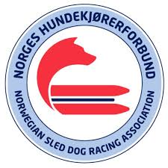

Resultater - NorgesCup Barmark
26. mai 2025
Oppdateres av TKB

